Лист1
 | Название | Ссылка | Тип стабилизатора | Активная мощность | Тип входного напряжения | Входное рабочее напряжение | Точность стабилизации | Выходное напряжение | Скорость стабилизации | Время отклика | КПД | Входная частота | Форма выходного сигнала | Защита | Размещение | Тип охлаждения | Отображение информации | Штепсельная вилка | Выходные розетки | Класс защиты | Влажность окружающей среды | Рабочая температура | Габариты, ШхВхГ | Масса | Срок службы | Гарантийный срок | Bypass | Клеммы | Активаторная | Установка | Тип загрузки | Максимальная загрузка белья | Сушка | Управление | Габариты (ШxГxВ) | Вес | Цвет | Защита от протечек воды | Защита от детей | Специальные программы | Материал бака | Количество программ | Функция дозагрузки белья | Тип средства | Текстура | Объем | Тип кожи | Эффект | SPF-фактор | Особенности | Активные ингредиенты | Состав | Страна | Срок годности | Масла и экстракты | Дополнительная информация | Тип | Версия ОС на начало продаж | Тип корпуса | Конструкция | Количество SIM-карт | Тип SIM-карты | Бесконтактная оплата | Размеры (ШxВxТ) | Тип экрана | Тип сенсорного экрана | Диагональ | Сила нажатия на экран | Размер изображения | Число пикселей на дюйм (PPI) | Соотношение сторон | Автоматический поворот экрана | Количество основных (тыловых) камер | Разрешения основных (тыловых) камер | Диафрагмы основных (тыловых) камер | Фотовспышка | Функции основной (тыловой) фотокамеры | Запись видеороликов | Макс. разрешение видео | Geo Tagging | Фронтальная камера | Аудио | Стандарт | Поддержка диапазонов LTE | Интерфейсы | Геопозиционирование | Процессор | Объем встроенной памяти | Тип аккумулятора | Аккумулятор | Время работы в режиме прослушивания музыки | Тип разъема для зарядки | Функция беспроводной зарядки | Функция быстрой зарядки | Громкая связь (встроенный динамик) | Режим полета | Профиль A2DP | Датчики | Фонарик | Дата анонсирования | Дата начала продаж | Емкость | Одновременная зарядка двух устройств | Разъем | Напряжение | Ток | Максимальный ток | Разъемы | Переходник на micro USB | Время зарядки | Индикатор заряда | Материал корпуса | Размеры | Комплектация
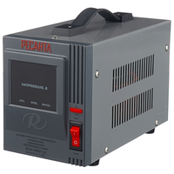
 | Стабилизатор Ресанта АСН-1000/1-Ц | https://market.yandex.kz/product--stabilizator-napriazheniia-odnofaznyi-resanta-ach-1000-1-ts-1-kvt/12718909/spec | релейный | 1 кВт | однофазное (220 В) | 140-260 В | 8% | 202-238 В | 35 В/с | 7 мс | 97% | 50-60 Гц | синусоида без искажений | от короткого замыкания, от перегрева, от повышенного напряжения, от помех | напольное | естественное | цифровая индикация (вольтметр отображает входное и выходное напряжения) | есть | 1 | IP20 | 80% (макс.) | 0 °C – 45 °C | 140х170х237 мм | 3.5 кг | 365 дн. | 2 г.

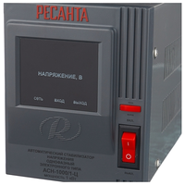

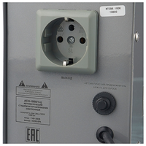

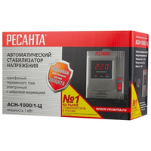
Максимальная строка

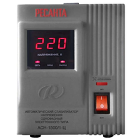
 | Стабилизатор Ресанта АСН-1500/1-Ц | https://market.yandex.kz/product--stabilizator-napriazheniia-odnofaznyi-resanta-ach-1500-1-ts-1-5-kvt/12718458/spec | релейный | 1.50 кВт | однофазное (220 В) | 140-260 В | 8% | 202-238 В | 35 В/с | 7 мс | 97% | 50-60 Гц | синусоида без искажений | от короткого замыкания, от перегрева, от повышенного напряжения, от помех | напольное | естественное | цифровая индикация (вольтметр отображает входное и выходное напряжения) | есть | 1 | IP20 | 80% (макс.) | 0 °C – 45 °C | 140х170х237 мм | 4.9 кг | 365 дн. | 2 г.

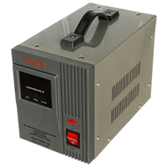

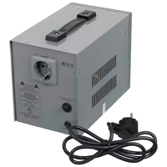
Максимальная строка

 | Стабилизатор Ресанта АСН-1000/1-Ц | https://market.yandex.kz/product--stabilizator-napriazheniia-odnofaznyi-resanta-ach-1000-1-ts-1-kvt/12718909/spec | релейный | 1 кВт | однофазное (220 В) | 140-260 В | 8% | 202-238 В | 35 В/с | 7 мс | 97% | 50-60 Гц | синусоида без искажений | от короткого замыкания, от перегрева, от повышенного напряжения, от помех | напольное | естественное | цифровая индикация (вольтметр отображает входное и выходное напряжения) | есть | 1 | IP20 | 80% (макс.) | 0 °C – 45 °C | 140х170х237 мм | 3.5 кг | 365 дн. | 2 г.

Максимальная строка

 | Стабилизатор Ресанта АСН-1500/1-Ц | https://market.yandex.kz/product--stabilizator-napriazheniia-odnofaznyi-resanta-ach-1500-1-ts-1-5-kvt/12718458/spec | релейный | 1.50 кВт | однофазное (220 В) | 140-260 В | 8% | 202-238 В | 35 В/с | 7 мс | 97% | 50-60 Гц | синусоида без искажений | от короткого замыкания, от перегрева, от повышенного напряжения, от помех | напольное | естественное | цифровая индикация (вольтметр отображает входное и выходное напряжения) | есть | 1 | IP20 | 80% (макс.) | 0 °C – 45 °C | 140х170х237 мм | 4.9 кг | 365 дн. | 2 г.

Максимальная строка

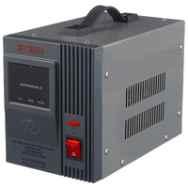
 | Стабилизатор Ресанта АСН-2000/1-Ц | https://market.yandex.kz/product--stabilizator-napriazheniia-odnofaznyi-resanta-ach-2000-1-ts-2-kvt/12718922/spec | релейный | 2 кВт | однофазное (220 В) | 140-260 В | 8% | 202-238 В | 35 В/с | 7 мс | 97% | 50-60 Гц | синусоида без искажений | от короткого замыкания, от перегрева, от повышенного напряжения, от помех | напольное | естественное | цифровая индикация (вольтметр отображает входное и выходное напряжения) | есть | 1 | IP20 | 80% (макс.) | 0 °C – 45 °C | 140х170х237 мм | 5.8 кг | 365 дн. | 1 г.

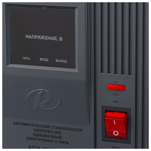

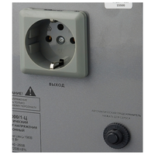

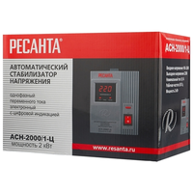
Максимальная строка

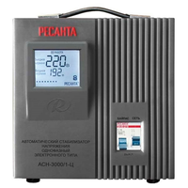
 | Стабилизатор Ресанта АСН-3000C/1-Ц | https://market.yandex.kz/product--stabilizator-napriazheniia-odnofaznyi-resanta-ach-3000-1-ts-3-kvt/12718456/spec | релейный | 3 кВт | однофазное (220 В) | 140-260 В | 8% | 202-238 В | 35 В/с | 7 мс | 97% | 50-60 Гц | синусоида без искажений | от короткого замыкания, от перегрева, от повышенного напряжения, от помех | напольное | естественное | цифровая индикация (вольтметр отображает входное и выходное напряжения) |  |  | IP20 | 80% (макс.) | 0 °C – 45 °C | 220х230х340 мм | 11 кг | 365 дн. | 365 дн. | есть | есть

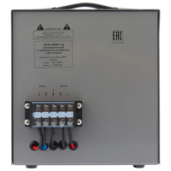

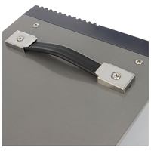
Максимальная строка

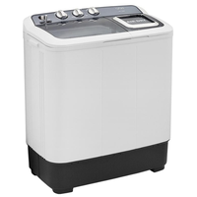
 | Стиральная машина Artel TE 60 L | https://market.yandex.kz/product--stiralnaia-mashina-artel-te60l/13802748/spec |  |  |  |  |  |  |  |  |  |  |  |  |  |  |  |  |  |  |  |  |  |  |  |  |  |  | да | отдельно стоящая | вертикальная | 6 кг | нет | механическое | 74x44x85 см | 19 кг | серый | нет | нет |  | пластик

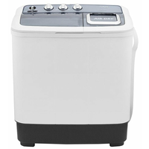
Максимальная строка

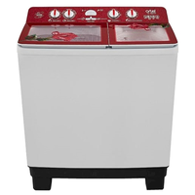
Максимальная строка | Стиральная машина Artel TG 100 FP | https://market.yandex.kz/product--stiralnaia-mashina-artel-tg100fp-red/217193208/spec |  |  |  |  |  |  |  |  |  |  |  |  |  |  |  |  |  |  |  |  |  |  |  |  |  |  | да | отдельно стоящая | вертикальная | 10 кг | нет | механическое | 85x51x96 см | 30.5 кг | белый | нет | нет |  | пластик | 3 | через основной люк

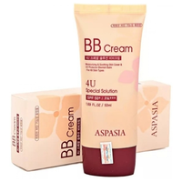
Максимальная строка | BB крем Aspasia 4U SPF 50+/PA+++ 50ml | https://market.yandex.kz/product--aspasia-bb-krem-4u-special-solution-spf-50-50-ml/651630186/spec |  |  |  |  |  |  |  |  |  |  |  |  |  |  |  |  |  |  |  |  |  |  |  |  |  |  |  |  |  |  |  |  |  |  |  |  |  |  |  |  |  | BB крем | кремовая | 50 мл | для всех типов, жирная, комбинированная, сухая, нормальная, чувствительная | матирование, омоложение, отбеливание, увлажнение, защита от солнца | SPF 50 | антивозрастной | глицерин | очищенная вода, цетил этилгексаноат, диоксид титана, глицерин, минеральные масла, циклопентасилоксан, пэг/ппг-10/1 диметикон, сорбитансесквиолеат, пчелиный воск, хлорид натрия, диметикон/метилметикона кроссполимер, оксид цинка, триэтоксикаприлилсилан, феноксиэтанол, каприлил гликоль, экстракт риса, экстракт сосновой хвои, экстракт цветов лотоса, аллантоин, аденозин, дисодиум ЭДТА, желтый оксид железа, красный оксид железа, черный оксид железа, отдушка

Максимальная строка | BB крем Aspasia 4U SPF 50+/PA+++ 50ml | https://market.yandex.kz/product--aspasia-bb-krem-4u-special-solution-spf-50-50-ml/651630186/spec |  |  |  |  |  |  |  |  |  |  |  |  |  |  |  |  |  |  |  |  |  |  |  |  |  |  |  |  |  |  |  |  |  |  |  |  |  |  |  |  |  | BB крем | кремовая | 50 мл | для всех типов, жирная, комбинированная, сухая, нормальная, чувствительная | матирование, омоложение, отбеливание, увлажнение, защита от солнца | SPF 50 | антивозрастной | глицерин | очищенная вода, цетил этилгексаноат, диоксид титана, глицерин, минеральные масла, циклопентасилоксан, пэг/ппг-10/1 диметикон, сорбитансесквиолеат, пчелиный воск, хлорид натрия, диметикон/метилметикона кроссполимер, оксид цинка, триэтоксикаприлилсилан, феноксиэтанол, каприлил гликоль, экстракт риса, экстракт сосновой хвои, экстракт цветов лотоса, аллантоин, аденозин, дисодиум ЭДТА, желтый оксид железа, красный оксид железа, черный оксид железа, отдушка

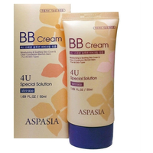
Максимальная строка | BB крем Aspasia 4U Wrinkle 50ml | https://market.yandex.kz/product--aspasia-bb-krem-4u-wrinkle-50-ml/653543044/spec |  |  |  |  |  |  |  |  |  |  |  |  |  |  |  |  |  |  |  |  |  |  |  |  |  |  |  |  |  |  |  |  |  |  |  |  |  |  |  |  |  | BB крем | кремовая | 50 мл | для всех типов, жирная, комбинированная, сухая, нормальная, чувствительная | разглаживание морщин, отбеливание, увлажнение, маскировка несовершенств

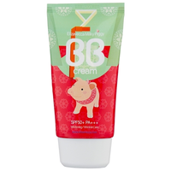
 | BB крем Elizavecca Milky Piggy SPF50 | https://market.yandex.kz/product--elizavecca-bb-krem-milky-piggy-spf-50-50-ml/1946995634/spec |  |  |  |  |  |  |  |  |  |  |  |  |  |  |  |  |  |  |  |  |  |  |  |  |  |  |  |  |  |  |  |  |  |  |  |  |  |  |  |  |  | BB крем | кремовая | 50 мл | для всех типов, жирная, комбинированная, сухая, нормальная, чувствительная, проблемная | восстановление, разглаживание морщин, отбеливание, увлажнение, тонирование, защита от солнца, лифтинг | SPF 50 |  | гиалуроновая кислота, коллаген | water, titanium dioxide, ethylhexyl methoxycinnamate, phenyl trimethicone, glycerin, ethylhexyl salicylate, synthetic fluorphlogopite, ethylhexyl methoxycrylene , butyloctyl salicylate, triethylhexanoin, disteardimonium hectorite, propylene carbonate, butylene glycol, cetyl peg/ppg-10/1 dimethiconevp/hexadecene copolymer, niacinamide , butyl methoxydibenzoylmethane, sorbitan sesquioleate, sorbitan olivate, zinc stearate, triethanolamine, magnesium sulfate, sodium hyaluronate, ci 77492, caprylhydroxamic acid, caprylyl glycol, glycerin, ci 77499 , ci 77491, ceresin, phenoxyethanol, tocopheryl acetate, allantoin, panthenol, fragrance, water, glycerin, psidium guajava leaf extract, artemisia princeps extract, morus alba leaf extract, vitis vinifera (grape) seed extract , hydrolyzed collagen , disodium edta, adenosine | Корея | 36 мес.

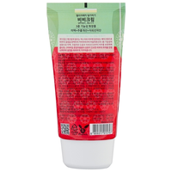

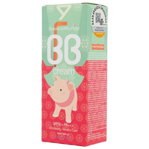

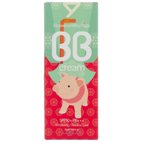

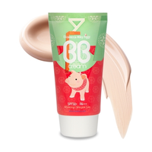
Максимальная строка

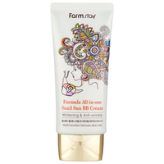
 | BB крем Farmstay Formula All-in-one Snail Sun BB Cream 50g | https://market.yandex.kz/product--farmstay-formula-all-in-one-bb-krem-snail-sun-bb-cream-50-gr/1919506871/spec |  |  |  |  |  |  |  |  |  |  |  |  |  |  |  |  |  |  |  |  |  |  |  |  |  |  |  |  |  |  |  |  |  | 50 г |  |  |  |  |  |  |  | BB крем | кремовая |  | для всех типов, жирная, комбинированная, сухая, нормальная, чувствительная, проблемная | восстановление, разглаживание морщин, отбеливание, питание, снятие воспалений, увлажнение, тонирование, защита от солнца, лифтинг | SPF 50 |  | витамины группы B, гиалуроновая кислота, муцин улитки | aqua, ethylhexyl methoxycinnamate, titanium dioxide, zinc oxide, propylene glycol, paraffinum liquidum, cyclomethicone, butylene glycol, niacinamide, cetyl peg/ppg-10/1dimethicone, dimethicone, caprylic/capric triglyceride, glycerin, olea europaea (olive) fruit oil, zinc stearate, hyaluronic acid, sorbitan sesquioleate, cl 77491, cl 77499, beeswax, methylparaben, propylparaben, adenosine, disodium edta, flavor, cl 77492 | Корея | 12 мес.

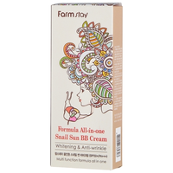

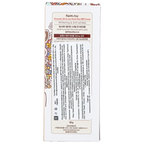

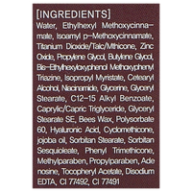

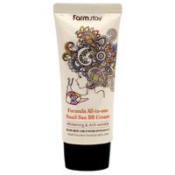
Максимальная строка

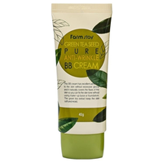
 | BB крем Farmstay Зеленый чай 50мл | https://market.yandex.kz/product--farmstay-bb-krem-pure-anti-wrinkle-green-tea-seed-40-g/1919506790/spec |  |  |  |  |  |  |  |  |  |  |  |  |  |  |  |  |  |  |  |  |  |  |  |  |  |  |  |  |  |  |  |  |  | 40 г |  |  |  |  |  |  |  | BB крем | кремовая |  | для всех типов, жирная, комбинированная, сухая, нормальная, чувствительная, проблемная | матирование, разглаживание морщин, питание, увлажнение, тонирование, лифтинг |  | антивозрастной | гиалуроновая кислота |  | Корея | 12 мес. | экстракт алоэ, экстракт зеленого чая | содержит экстракт жасмина, аденозин

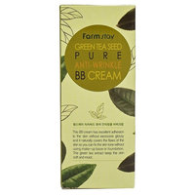
Максимальная строка

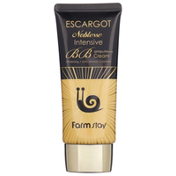
 | BB крем Farmstay Королевская Улитка | https://market.yandex.kz/product--farmstay-bb-krem-noblesse-intensive-escargot-spf-48-50-g/1919466676/spec |  |  |  |  |  |  |  |  |  |  |  |  |  |  |  |  |  |  |  |  |  |  |  |  |  |  |  |  |  |  |  |  |  | 50 г |  |  |  |  |  |  |  | BB крем | кремовая |  | для всех типов, жирная, комбинированная, сухая, нормальная, чувствительная, проблемная | восстановление, матирование, разглаживание морщин, отбеливание, питание, снятие воспалений, увлажнение, тонирование, защита от солнца, лифтинг | SPF 48 | антивозрастной | витамин А, витамин Е, витамины группы B, гиалуроновая кислота, коллаген, муцин улитки | water, cyclopentasiloxane, cyclohexasiloxane, titanium dioxide, glycerin, dimethicone, sodium hyaluronate niacinamide, lilium tigrinum extract, aloe barbadensis leaf extract, lavandula angustifolia (lavender) extract, magnolia kobus bark extract, phenoxyethanol, aluminum hydroxide, stearic acid, peg-10 dimethicone, methylparaben, propylparaben, xanthan gum, allantoin, disodium edta, snail secretion filtrate, perfume | Корея | 365 дн. | экстракт алоэ

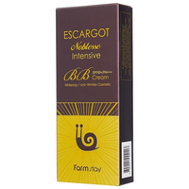

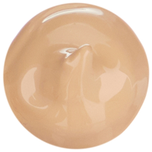
Максимальная строка

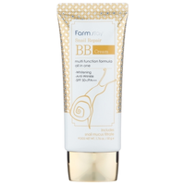
 | BB крем Farmstay Улитка SPF +50 | https://market.yandex.kz/product--farmstay-bb-krem-snail-repair-formula-all-in-one-spf-50-50-g/1919466678/spec |  |  |  |  |  |  |  |  |  |  |  |  |  |  |  |  |  |  |  |  |  |  |  |  |  |  |  |  |  |  |  |  |  | 50 г |  |  |  |  |  |  |  | BB крем | кремовая |  | жирная, комбинированная, нормальная | восстановление, разглаживание морщин, отбеливание, питание, снятие воспалений, сужение пор, увлажнение, тонирование, защита от солнца, лифтинг | SPF 50 |  | витамины группы B, гиалуроновая кислота, муцин улитки, пантенол | water, titanium dioxide /trimethoxycaprylylsilane, ethylhexyl methoxycinnamate, zinc oxide, mineral oil, paraffinum liquidum, cyclomethicone, butyl methoxydibenzoylmethane, caprylic/capric triglyceride, butylene glycol, niacinamide, propylene glycol, glycerine, cetyl peg/ppg-10/1 dimethicone, sorbitan sesquioleate, butyrospermum parkii (shea) butter, sodium chloride, bees wax, sodium hyaluronate, microcrystalline wax, aloe barbadenis leaf extract, hamamelis virginiana (witch hazel) extract, chamomilla recutita (matricaria) extract, camellia sinensis leaf extract, centella asiatica extract, rose centifolia flower water, collagen extract, snail secretion filtrate, adenosine, propylparaben, methylparaben, ci 77491, ci 77492, ci 77499, fragrance | Корея | 12 мес. |  | содержит арбутин, аллантоин, аденозин, экстракт полыни, папайи, тысячелистника, арники

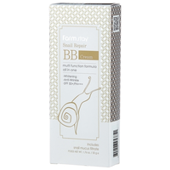

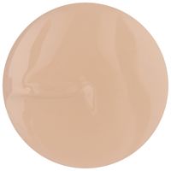
Максимальная строка

Максимальная строка | BB крем Aspasia 4U SPF 50+/PA+++ 50ml | https://market.yandex.kz/product--aspasia-bb-krem-4u-special-solution-spf-50-50-ml/651630186/spec |  |  |  |  |  |  |  |  |  |  |  |  |  |  |  |  |  |  |  |  |  |  |  |  |  |  |  |  |  |  |  |  |  |  |  |  |  |  |  |  |  | BB крем | кремовая | 50 мл | для всех типов, жирная, комбинированная, сухая, нормальная, чувствительная | матирование, омоложение, отбеливание, увлажнение, защита от солнца | SPF 50 | антивозрастной | глицерин | очищенная вода, цетил этилгексаноат, диоксид титана, глицерин, минеральные масла, циклопентасилоксан, пэг/ппг-10/1 диметикон, сорбитансесквиолеат, пчелиный воск, хлорид натрия, диметикон/метилметикона кроссполимер, оксид цинка, триэтоксикаприлилсилан, феноксиэтанол, каприлил гликоль, экстракт риса, экстракт сосновой хвои, экстракт цветов лотоса, аллантоин, аденозин, дисодиум ЭДТА, желтый оксид железа, красный оксид железа, черный оксид железа, отдушка

Максимальная строка | BB крем Aspasia 4U Wrinkle 50ml | https://market.yandex.kz/product--aspasia-bb-krem-4u-wrinkle-50-ml/653543044/spec |  |  |  |  |  |  |  |  |  |  |  |  |  |  |  |  |  |  |  |  |  |  |  |  |  |  |  |  |  |  |  |  |  |  |  |  |  |  |  |  |  | BB крем | кремовая | 50 мл | для всех типов, жирная, комбинированная, сухая, нормальная, чувствительная | разглаживание морщин, отбеливание, увлажнение, маскировка несовершенств

 | Стиральная машина Artel TE 60 L | https://market.yandex.kz/product--stiralnaia-mashina-artel-te60l/13802748/spec |  |  |  |  |  |  |  |  |  |  |  |  |  |  |  |  |  |  |  |  |  |  |  |  |  |  | да | отдельно стоящая | вертикальная | 6 кг | нет | механическое | 74x44x85 см | 19 кг | серый | нет | нет |  | пластик

Максимальная строка

Максимальная строка | Стиральная машина Artel TG 100 FP | https://market.yandex.kz/product--stiralnaia-mashina-artel-tg100fp-red/217193208/spec |  |  |  |  |  |  |  |  |  |  |  |  |  |  |  |  |  |  |  |  |  |  |  |  |  |  | да | отдельно стоящая | вертикальная | 10 кг | нет | механическое | 85x51x96 см | 30.5 кг | белый | нет | нет |  | пластик | 3 | через основной люк

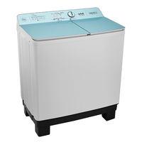
 | Стиральная машина Artel TG 101 FP | https://market.yandex.kz/product--stiralnaia-mashina-artel-tg101fp-blue/1968870507/spec |  |  |  |  |  |  |  |  |  |  |  |  |  |  |  |  |  |  |  |  |  |  |  |  |  |  | да | отдельно стоящая | вертикальная | 10 кг | нет | механическое | 85x51x97 см | 19 кг | белый | нет | нет |  | пластик |  | через основной люк

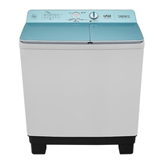
Максимальная строка

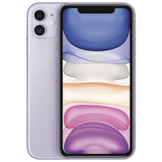
 | Стабилизатор Ресанта АСН-1000/1-Ц | https://market.yandex.ua/product--smartfon-apple-iphone-11-128gb/558168089/spec |  |  |  |  |  |  |  |  |  |  |  |  |  |  |  |  |  |  |  |  |  |  |  |  |  |  |  |  |  |  |  | голосовой набор, голосовое управление |  | 194 г |  |  |  |  |  |  |  |  |  |  |  |  |  |  |  |  |  |  |  |  | смартфон | iOS 13 | классический | влагозащита | 2 | nano SIM+eSIM | есть | 75.7x150.9x8.3 мм | цветной IPS, сенсорный | мультитач, емкостный | 6.1 дюйм. | есть | 1792x828 | 324 | 19.5:9 | есть | 2 | 12 МП, 12 МП | F/2.40, F/1.80 | тыльная, светодиодная | автофокус, оптическая стабилизация, режим макросъемки, оптический Zoom 2x | есть (HEVC, H.264) | 3840x2160 | есть | есть, 12 МП | MP3, AAC, WAV, WMA, стереодинамики | GSM 900/1800/1900, 3G, 4G LTE, LTE-A, VoLTE | модель A2221: FDD‑LTE (диапазоны 1, 2, 3, 4, 5, 7, 8, 11, 12, 13, 17, 18, 19, 20, 21, 25, 26, 28, 29, 30, 32, 66) TD‑LTE (диапазоны 34, 38, 39, 40, 41, 42, 46, 48) | Wi-Fi 802.11ax, Bluetooth 5.0, NFC | A-GPS, ГЛОНАСС, GPS | Apple A13 Bionic | 128 ГБ | Li-Ion | несъемный | 65 ч | Lightning | есть | есть | есть | есть | есть | освещенности, приближения, гироскоп, компас, барометр | есть | 2019-09-10 | 2019-09-20

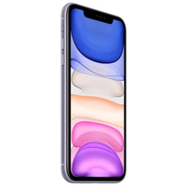

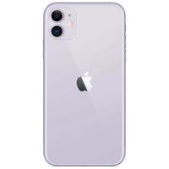

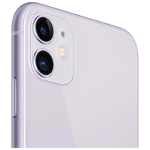

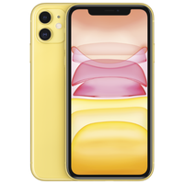

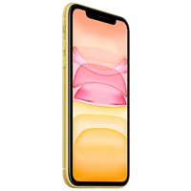

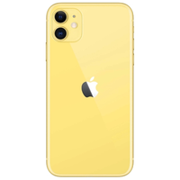

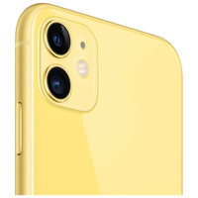

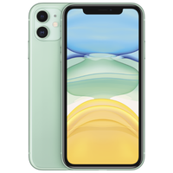

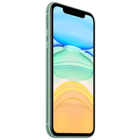

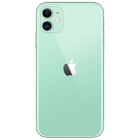




























Максимальная строка

 | Стабилизатор Ресанта АСН-1000/1-Ц | https://market.yandex.ua/product--smartfon-apple-iphone-11-128gb/558168089/spec |  |  |  |  |  |  |  |  |  |  |  |  |  |  |  |  |  |  |  |  |  |  |  |  |  |  |  |  |  |  |  | голосовой набор, голосовое управление |  | 194 г |  |  |  |  |  |  |  |  |  |  |  |  |  |  |  |  |  |  |  |  | смартфон | iOS 13 | классический | влагозащита | 2 | nano SIM+eSIM | есть | 75.7x150.9x8.3 мм | цветной IPS, сенсорный | мультитач, емкостный | 6.1 дюйм. | есть | 1792x828 | 324 | 19.5:9 | есть | 2 | 12 МП, 12 МП | F/2.40, F/1.80 | тыльная, светодиодная | автофокус, оптическая стабилизация, режим макросъемки, оптический Zoom 2x | есть (HEVC, H.264) | 3840x2160 | есть | есть, 12 МП | MP3, AAC, WAV, WMA, стереодинамики | GSM 900/1800/1900, 3G, 4G LTE, LTE-A, VoLTE | модель A2221: FDD‑LTE (диапазоны 1, 2, 3, 4, 5, 7, 8, 11, 12, 13, 17, 18, 19, 20, 21, 25, 26, 28, 29, 30, 32, 66) TD‑LTE (диапазоны 34, 38, 39, 40, 41, 42, 46, 48) | Wi-Fi 802.11ax, Bluetooth 5.0, NFC | A-GPS, ГЛОНАСС, GPS | Apple A13 Bionic | 128 ГБ | Li-Ion | несъемный | 65 ч | Lightning | есть | есть | есть | есть | есть | освещенности, приближения, гироскоп, компас, барометр | есть | 2019-09-10 | 2019-09-20

Максимальная строка


 | Внешний аккумулятор CANYON Li-Polymer CNS-TPBP5 5000 mAh | https://market.yandex.kz/product--akkumuliator-canyon-cns-tpbp5/1713758741/spec |  |  |  |  |  |  |  |  |  |  |  |  |  |  |  |  |  |  |  |  |  |  |  |  |  |  |  |  |  |  |  |  |  | 190 г |  |  |  |  |  |  |  |  |  |  |  |  |  |  |  |  |  |  |  |  | Li-Polymer |  |  |  |  |  |  |  |  |  |  |  |  |  |  |  |  |  |  |  |  |  |  |  |  |  |  |  |  |  |  |  |  |  |  |  |  |  |  |  |  |  |  |  |  | 5000 мА⋅ч | есть | micro USB или Lightning | 5 В | 2 А | 2.2 А | USBx2 | есть | 3 ч | есть | пластик | 220x140x50 мм | кабель microUSB-USB








Максимальная строка

